Fiche évaluations
 |  |  |  |  |  |  | Auteur de la fiche : Marie ANTOINE |  | 
Objectif général : orthographe lexicale |  |  |  |  |  |  |  |  | Diagnostic (DSM 5) : trouble des apprentissages en lecture et en expression écrite
Objectif spécifique : graphie contextuelle MBP |  |  |  |  |  |  |  |  | Age: 9 ans
Mots clés : |  |  |  |  |  |  |  |  | Niv scolaire/formation: 5P

 | Modalités de passation des pré- et post-tests : dénomination écrite
 | Items | cgram | freqlemlivres | nblettres | nbphonèmes | nbsyllabes | Liste | Prét-test: | Post-test: | Fréquence séance ttt: |  | 1x/sem pd 4 sem
Liste travaillée | lampe | NOM | 25.86 | 5 | 3 | 1 | A | 0 | 1 | Fréquence maison: |  | 2 x/sem pd 4 sem
 | vampire | NOM | 27.27 | 7 | 5 | 2 | A | 0 | 1
 | jambon | NOM | 9.43 | 6 | 4 | 2 | A | 0 | 1 | Littérature de référence:
 | tambour | NOM | 10.2 | 7 | 5 | 2 | A | 0 | 1 | Williams, K. J., Walker, M. A., Vaughn, S., & Wanzek, J. (2017). A synthesis of reading and spelling interventions and their effects on spelling outcomes for students with learning disabilities. Journal of learning disabilities, 50(3), 286-297.
 | chantier | NOM | 12.96 | 8 | 4 | 2 | A | 1 | 1
 | lancer | VER | 75.22 | 6 | 4 | 2 | A | 1 | 1
 | imprimante | NOM | 0.95 | 10 | 6 | 3 | A | 0 | 0
 | chimpanzé | NOM | 2.35 | 9 | 3 | 3 | A | 0 | 1
 | timbre | NOM | 7.86 | 6 | 4 | 1 | A | 0 | 1
 | dinde | NOM | 9.32 | 5 | 3 | 1 | A | 1 | 1
 | insecte | NOM | 13.79 | 7 | 5 | 2 | A | 1 | 1
 | trompette | NOM | 8.02 | 9 | 5 | 2 | A | 0 | 1
 | compote | NOM | 3.01 | 7 | 5 | 2 | A | 0 | 1
 | ombre | NOM | 45.67 | 5 | 3 | 1 | A | 0 | 1
 | bombe | NOM | 64.39 | 5 | 3 | 1 | A | 0 | 1
 | ronfler | VER | 6.62 | 7 | 5 | 2 | A | 1 | 1 | Résultats:
 | tondeuse | NOM | 2.04 | 8 | 0 | 2 | A | 1 | 1 |  | pré-test | post-test
 |  | moyenne | 19.12 | 6.88 | 3.94 | 1.82 |  | 6 | 16 | liste A | 6 | 16
Liste non travaillée appariée | Items | cgram | freqlemlivres | nblettres | nbphonèmes | nbsyllabes | Liste |  |  | liste B | 6 | 12
 | ampoule | NOM | 7.66 | 7 | 4 | 2 | B | 0 | 1 | liste C | 2 | 1
 | champignon | NOM | 11.03 | 10 | 6 | 3 | B | 0 | 1
 | framboise | NOM | 1.95 | 9 | 6 | 2 | B | 0 | 1
 | ambulance | NOM | 27.55 | 9 | 6 | 3 | B | 0 | 1 | Stats
 | cantine | NOM | 4.23 | 7 | 5 | 2 | B | 1 | 1
 | danser | VER | 137.36 | 6 | 4 | 2 | B | 1 | 0 | liste A |  |  |  | liste B |  |  |  | liste C
 | grimper | VER | 21.05 | 7 | 5 | 2 | B | 0 | 1 |  |  | Série 2 (après) |  |  |  | Série 2 (après) |  |  |  | Série 2 (après)
 | imparfait | NOM | 0.64 | 9 | 6 | 3 | B | 0 | 0 |  |  | Oui | Non |  |  | Oui | Non |  |  | Oui | Non
 | imbécile | NOM | 43.42 | 8 | 6 | 3 | B | 0 | 0 | Série 1 (avant) | Oui | 6 | 0 | Série 1 (avant) | Oui | 6 | 0 | Série 1 (avant) | Oui | 1 | 1
 | indice | NOM | 22.13 | 6 | 4 | 2 | B | 1 | 1 |  | Non | 10 | 1 |  | Non | 6 | 5 |  | Non | 0 | 15
 | pince | NOM | 9 | 5 | 3 | 1 | B | 1 | 1
 | trompe | NOM | 3.67 | 6 | 4 | 1 | B | 0 | 1 | c2 = | 8.10 |  |  |  | c2 = | 4.17 |  | c2 = | 0.00
 | pompier | NOM | 13.01 | 7 | 5 | 2 | B | 0 | 1 | ddl = | 1 |  |  |  | ddl = | 1 |  | ddl = | 1
 | colombe | NOM | 6.84 | 7 | 5 | 2 | B | 0 | 0 | Test Classique |  | p exacte |  |  | Test Classique |  | p exacte | Test Classique |  | p exacte
 | nombre | NOM | 40.16 | 6 | 4 | 1 | B | 0 | 1 | p = | 0.0044 | 0.0020 |  |  | p = | 0.0412 | 0.0313 | p = | 1.0000 | 1.0000
 | confiture | NOM | 7.41 | 9 | 6 | 3 | B | 1 | 0 | Donc | p<0,05 | p<0,05 |  |  | Donc | p<0,05 | p<0,05 | Donc | n.s. | n.s.
 | ronde | NOM | 9.54 | 5 | 3 | 1 | B | 1 | 1
 |  | moyenne | 21.57 | 7.24 | 4.82 | 2.06 |  | 6 | 12
liste C contrôle, non travaillée | Items | cgram | freqlemlivres | nblettres | nbphonèmes | nbsyllabes | Liste
 | cette | ADJ | 1902.27 | 5 | 3 | 1 | C | 0 | 0
 | quoi | PRO | 923.03 | 4 | 3 | 1 | C | 0 | 0
 | combien | ADV | 1348.03 | 8 | 6 | 2 | C | 0 | 0
 | jamais | ADV | 390.58 | 7 | 4 | 2 | C | 0 | 0 | Graphique:
 | souvent | ADV | 4213.78 | 4 | 3 | 1 | C | 0 | 0
 | bien | ADV | 1360.22 | 6 | 4 | 2 | C | 0 | 0
 | avec | ADV | 135.54 | 7 | 4 | 2 | C | 0 | 0
p < 0,05
 | beaucoup | ADV | 626 | 8 | 4 | 2 | C | 0 | 0
 | entre | ADV | 360 | 10 | 7 | 3 | C | 0 | 0
 | trop | ADV | 859.54 | 4 | 3 | 1 | C | 0 | 0
p < 0,05
 | aujourd'hui | PRE | 372.72 | 5 | 3 | 1 | C | 0 | 0
 | pour | PRE | 7078.55 | 4 | 3 | 1 | C | 1 | 1
 | donc | PRE | 3704.89 | 4 | 4 | 2 | C | 1 | 0
 | sous | PRE | 315.49 | 4 | 2 | 1 | C | 0 | 0
 | pourquoi | CON | 612 | 4 | 3 | 1 | C | 0 | 0
n.s
 | hier | ADV | 1028 | 10 | 3 | 6 | C | 0 | 0
 | chez | PRE | 4658.59 | 4 | 1 | 2 | C | 0 | 0
 |  | moyenne | 1758.19 | 5.76 | 3.53 | 1.82 |  | 2 | 1

 |  |  |  |  |  |  |  |  |  | Adaptations nécessaires / remarques:
 |  |  |  |  |  |  |  |  |  | préciser que les /an/ s'écrivent avec un A et les /in/ s'écrivent avec un i

mots croisés
 |  |  |  |  |  | 

 |  | 

 |  |  |  |  | 

 | 



 |  |  |  | 
 | 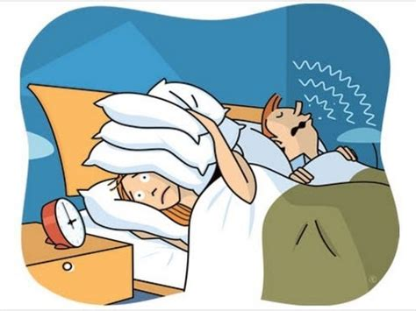
 |  |  | 

jeu de l'oie
 | 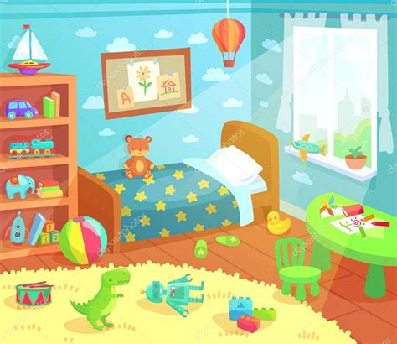 |  | +1 | 
 |  |  | avance
 |  | 
 |  |  | rejoue !
 |  |  | 
 |  | ARRIVEE !!
 |  | -2 |  | 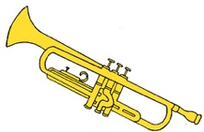
 |  | recule
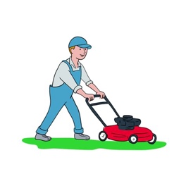 |  | 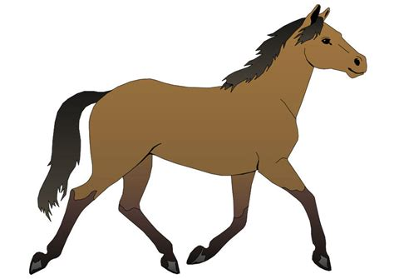 |  | 
 | rejoue !

